飛行区域（添付２）
添付２
小型無人機等の飛行に係る区域（添付図）
〇〇〇敷地内
飛行区域：赤枠で示した区域
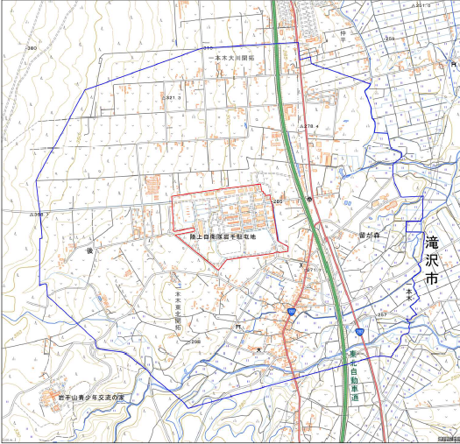

凡 例
：飛行区域
：操縦手位置

予定飛行高度：１５０ｍ未満
第三者立入制限：有
夜間飛行予定：無

